Anexo E, Hoja1
Formato para la sistematización de los diálogos ciudadanos y la Audiencia Pública de Rendición de cuentas
Nombre del espacio: UMV AL BARRIO -Ciclo de empoderamiento ciudadano sesión 1 | Entidad: Unidad Administrtiva Especial de Rehabilitación y Mantenimiento Vial | Fecha: 18 de marzo de 2026 | Lugar/medio(plataforma): Junta de Acción comunal Rincón de Venecia Diagonal 50 Sur 61 F 17 Localidad Tunjuelito
Hora de inicio: 4:00 pm | Hora de finalización: 6:30 pm | Número de asistentes: 12 Ciudadanas y ciudadanos
1. Temas presentados por el Directivo de la entidad durante la jornada
La sesión I "UMV al Barrio: Ciclo de Empoderamiento Ciudadano" La jornada fue programadas para el día 18 de marzo de 2026, en el horario de 4:00 p.m. a 6:30 p.m., teniendo como lugar de encuentro Diagonal 50 Sur 61 F 17 JAC Rincón de Venecia. Como parte de la estrategia de convocatoria, el proceso inicia contactando al líder de la junta de acción comunal del Barrio Rincón de Venecia a través del correo corporativo, socializando la estrategia que se trabajaría; posteriormente, a vuelta de correo al ver que la respuesta fue postiva, se procedió a remitir la confirmación del espacio. Se procedió al envío de la pieza publicitaria formal a través del correo institucional de participación ciudadana, para la divulgación a todas las personas residentes en la localidad de Tunjuelito interesadas en el encuentro. En este mensaje se compartió la temática de la estrategia junto con los detalles logísticos de la misma. | Para dar inicio con el espacio, se llevó a cabo la Sesión I del ciclo de empoderamiento ciudadano. En esta sesión, se dialogó con la comunidad y se organizó el entorno con el material reservado. Inicialmente se consultó a los participantes sobre ¿cuáles consideraban ellos que eran las mayores problemáticas que se tienen en el espacio público?, luego se les invitó a caminar sobre la vía pública, para que a su elección decidieran ir por el camino de la derecha o la izquierda; posteriormente se organizó una cartelera donde se le solicitó a cada ciudadano plasmar las diversas problemáticas. En dos grupos organizados donde unos representaban a la ciudadanía y los otros a las entidades, se dió a conocer el alcance y las funciones que tiene cada uno desde su rol, y se indagó acerca de la responsabilidad que creían que tenía cada entidad para brindar una solución al respecto, y se resaltó cual sería el compromiso de la ciudadania para mitigar las problemáticas expuestas. | Asímismo, se trabajaron los siguientes temas: •La misionalidad de las entidades del Sector Movilidad Esta dinámica buscó que los participantes reconocieran las competencias de cada entidad involucrada, especialmente las de la UAERMV, estrategia que permitió la apropiacón de su misión y de su alcance. • Identificación de las entidades del Nodo de movilidad Se explicó a los ciudadanos las instituciones que conforman el sectod movilidad, asimismo, los ciudadanos identificaron las problemáticas actuales en materia de espacio público, e identificaron el alcance y la compentencia de cada una de las entidades al momentos de dar solución a las diferentes problemáticas. • Recepción y atención de PQRSFD Se informó que cada entidad recibe las Peticiones, Quejas, Reclamos, Sugerencias y Felicitaciones (PQRSFD), las cuales son radicadas, revisadas y respondidas dentro de los plazos establecidos por la ley, que en este caso corresponden a 15 días hábiles. Además, se aclaró que, si una vía no es competencia de la UMV, la solicitud se traslada por competencia a la entidad encargada y se comunica al ciudadano cuál es la institución correspondiente de dar respuesta a la petición del ciudadano. | Al finalizar la sesión,se recogieron las solicitudes de los asistentes a través del formato destinado de PQRS, atendiendo sus inquietudes y sugerencis. Para concluir, se aplica la encuesta de satisfacción que permite evaluar la efectividad de los espacios de participación ciudadana y planes de acción para la mejora continúa, se aplican además a un porcentaje de las mujeres participantes del espacio la encuesta de medición de percepción deseguridad de mujeres en espacio público. Por último, se realiza la entrega del refrigerio.
2. Inquietudes, observaciones o propuestas de la ciudadania |  | 3. Respuesta a las inquietudes presentadas | 4. Compromisos asumidos
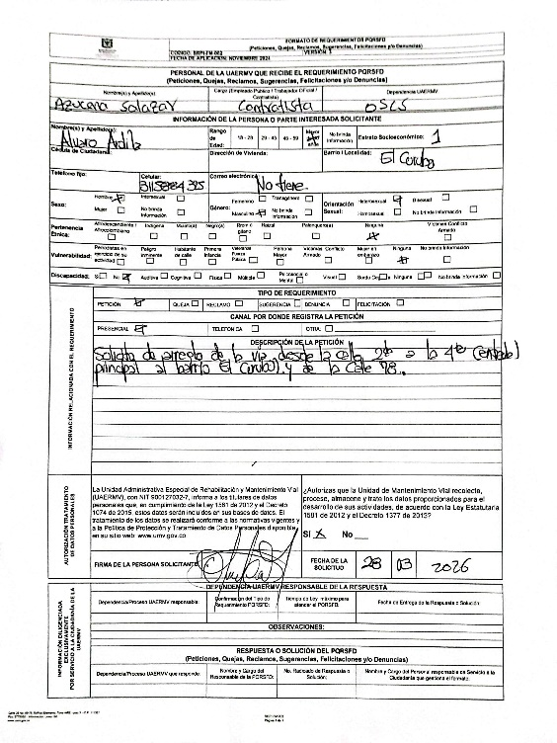 |  | Durante la sesión se toma el Anterior PQRS el cual fue radicaco bajo el numero: | Ninguno
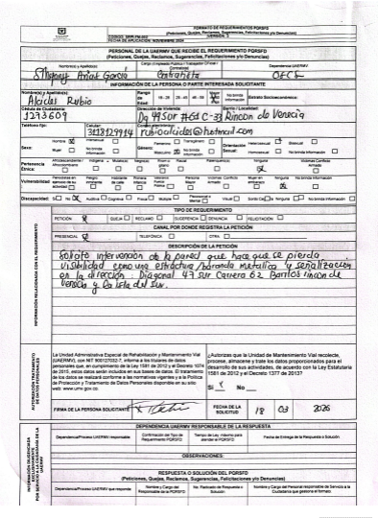 |  | Durante la sesión se toma el Anterior PQRS el cual fue radicaco bajo el numero: | Ninguno
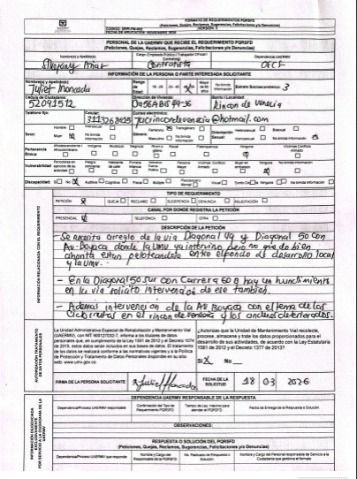 |  | Durante la sesión se toma el Anterior PQRS el cual fue radicaco bajo el numero: | Ninguno
5.Temas recurrentes :
Los temas recurrentes mencionados por las y los ciudadanos, se encuentran: • Intervenciones solicitadas para los sectores aledaños y cumplimiento de compromisos pore parte de la entidad.

 | 6. Agenda de la jornada Bienvenida a los participantes. Saludo y Presentación. Que es el espacio público Misionalidad UMV y competencias de cada entidad que conforman el Sector Movilidad Recepción y atención de los PQRS Aplicación de encuestas de satisfacción del espacio. Aplicación de encuestas de género Entrega de refrigerios. Despedida.
 | 7. Metodologia del espacio: • Para iniciar con el espacio, se llevó a cabo la Sesión I del ciclo de empoderamiento ciudadano. En estas sesiones, se dialogó con la comunidad y se organizó el entorno con el material reservado. Inicialmente se consultó a los participantes sobre ¿cuáles consideraban ellos que eran las mayores problemáticas que se tienen en el espacio público?. En dos grupos organizados donde unos representaban a la ciudadanía y los otros a las entidades, se dió a conocer el alcance y las funciones que tiene cada uno desde su rol, y se indagó acerca de la responsabilidad que creían que tenía cada entidad para brindar una solución al respecto, y se resaltó cual sería el compromiso de la ciudadania para mitigar las problemáticas expuestas. Asímismo, se trabajaron los siguientes temas: •La misionalidad de las entidades del Sector Movilidad Esta dinámica buscó que los participantes reconocieran las competencias de cada entidad involucrada, especialmente las de la UAERMV, estrategia que permitió la apropiacón de su misión y de su alcance. • Identificación de las entidades del Nodo de movilidad Se explicó a los ciudadanos las instituciones que conforman el sectod movilidad, asimismo, los ciudadanos identificaron las problemáticas actuales en materia de espacio público, e identificaron el alcance y la compentencia de cada una de las entidades al momentos de dar solución a las diferentes problemáticas. • Recepción y atención de PQRSFD Se informó que cada entidad recibe las Peticiones, Quejas, Reclamos, Sugerencias y Felicitaciones (PQRSFD), las cuales son radicadas, revisadas y respondidas dentro de los plazos establecidos por la ley, que en este caso corresponden a 15 días hábiles. Además, se indicó que, si una vía no es competencia de la UMV, la solicitud se remite a la entidad correspondiente y se comunica al ciudadano cuál es la institución encargada de dar respuesta a su caso. Finalmente, se aclararon las dudas e inquietudes generadas a partir de las temát

 | 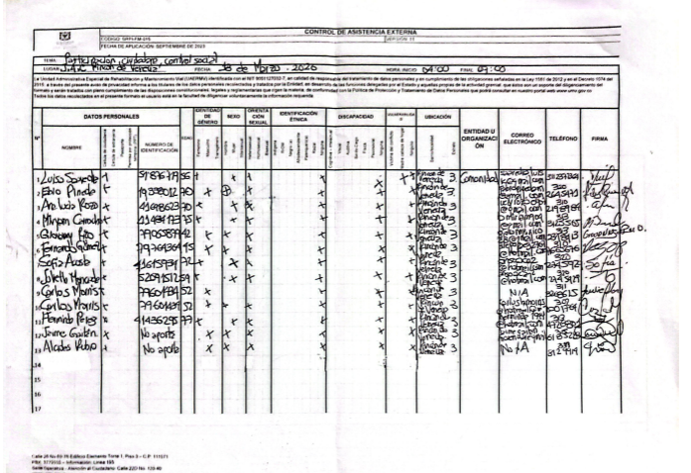 8.Listado de asistencia:
 | 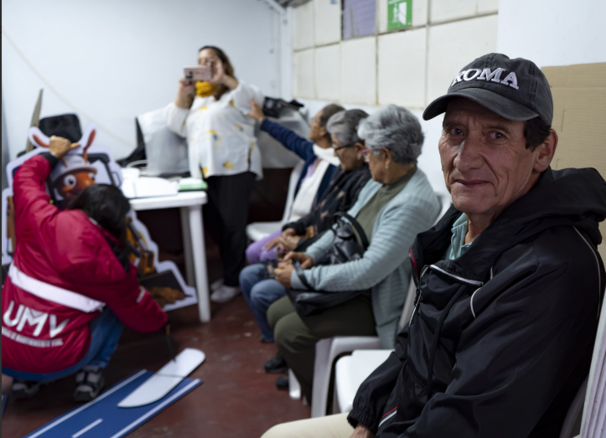 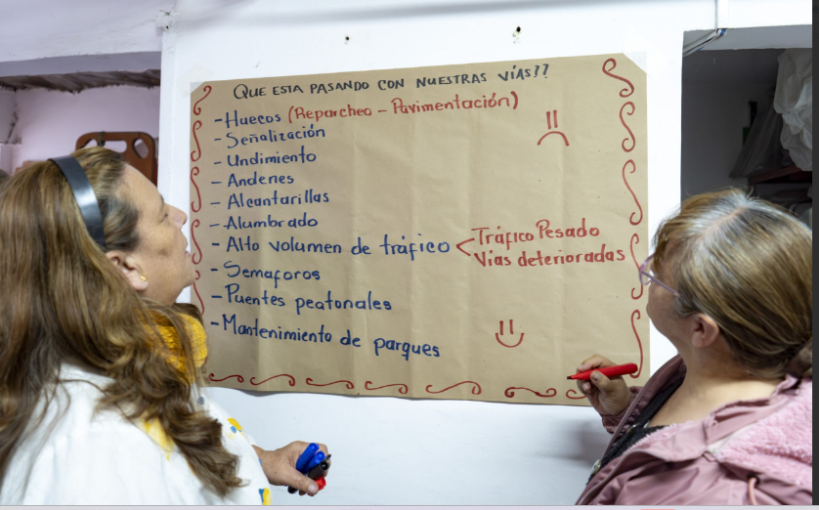 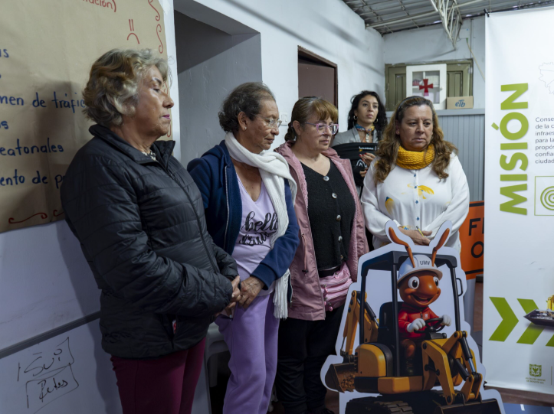 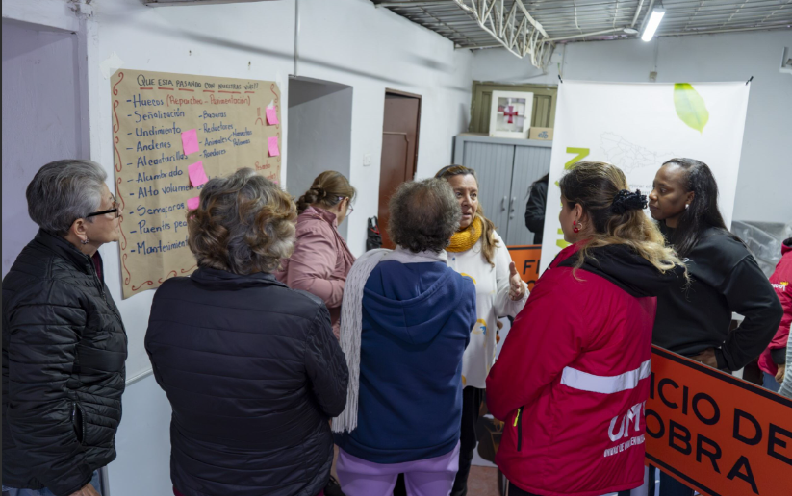 9. Registro Fotográfico:

Nombre de la persona que sistematiza: | Azucena Salazar Giraldo | Nombre del/la moderador/a del diálogo ciudadano: | Sthefany Andrea Arias García Azucena Salazar Giraldo
Correo electrónico: | azucena.salazar@umv.gov.co | Correo electrónico: | azucena.salazar@umv.gov.co sthefany.arias@umv.gov.co

